2021
CONSELHO REGIONAL DE ENFERMAGEM DE PERNAMBUCO CNPJ 11.674.777/0001-58
NOTAS EXPLICATIVAS ÀS DEMONSTRAÇÕES CONTÁBEIS EM 31 DE DEZEMBRO DE 2021
(Valores expressos em reais)

1. CONTEXTO OPERACIONAL

a) Denominação, Constituição, Duração e Natureza

O Conselho Regional de Enfermagem foi criado pela Lei nº5.905, de 12 de Julho de 1973, como uma autarquia, vinculada ao Ministério do Trabalho e Previdência Social.
b) Características

O Conselho Regional de Enfermagem de Pernambuco está subordinado ao Conselho Federal de Enfermagem, com sede e foro na cidade do Recife e prazo de duração indeterminado, fiscalizando e disciplinando o exercício da profissão de enfermeiro e das demais profissões compreendidas nos serviços de Enfermagem.
c) Finalidades da Entidade

O COREN tem como finalidades:

Constituem finalidades do COREN-PE, observada a legislação em vigor, e as diretrizes gerais do COFEN, a disciplina e fiscalização do exercício profissional das categorias de enfermagem, o julgamento e a aplicação de penalidades nos casos de infração ao Código de Ética de Enfermagem, garantindo que as instituições de saúde e áreas a fim assegurem as condições dignas de trabalho à realização das ações de enfermagem, em termos compatíveis com suas exigências legais e éticas.
d) Recursos Financeiros

Os recursos do COREN estão em: I – Receitas de Contribuições; II – Receitas Patrimoniais; III – Receitas de Serviços; IV – Transferências Correntes; V – Receitas da Dívida Ativa; e VI – Receitas Diversas.
e) Destinação de Recursos

As despesas do COREN consistem em: I – Despesas de Pessoal; II – Outras Despesas Correntes; e III – Despesas de Capital.

2. APRESENTAÇÃO DAS DEMONSTRAÇÕES CONTÁBEIS

As demonstrações que compõem esta Prestação de Contas Anual foram elaboradas em consonância com os dispositivos da Lei n.º 4.320/64, que estatui normas gerais de Direito Financeiro para elaboração e controle dos orçamentos e balanços da União, dos Estados, dos Municípios e do Distrito Federal; das disposições do Conselho Federal de Contabilidade relativa aos Princípios Fundamentais de Contabilidade, bem como das Normas Brasileiras de Contabilidade Aplicadas ao Setor Público (NBCT 16); e seguiram as diretrizes contábeis abaixo:
3. PRINCÍPIOS E PRÁTICAS CONTÁBEIS

a. Imobilizado

Está demonstrado ao custo de aquisição. Não apresenta registro contábil das depreciações, com exceção dos veículos doados ao Coren em 2015, esses foram depreciados no montante de R$ 2.916,52, conforme critérios e procedimentos estabelecidos na NBCT 16.9, uma vez que, os saldos apresentados na contabilidade precisam ser atualizados mediante levantamento patrimonial, para uma melhor gestão dos bens do COREN.
b. Redução ao valor recuperável de ativos (“impairment”)

A NBC T 16.10 determina que as reavaliações devam ser feitas utilizando-se o valor justo ou o valor de mercado na data de encerramento do balanço patrimonial, periodicamente, com a finalidade de revisar e ajustar o valor registrado do ativo principalmente em relação as contas ou grupo de contas cujos valores de mercado variem significativamente em relação aos valores anteriormente registrados. Os acréscimos ou decréscimos provenientes dessa reavaliação ou redução ao valor recuperável devem ser registrados em contas de resultado. A Entidade não constatou a necessidade de contabilização de provisão para perdas sobre esses ativos, considerando que a gestão patrimonial ainda será implantada.
c. Ativo Circulante e Não Circulante

Os demais ativos estão apresentados ao valor de realização, incluindo, quando aplicável, os rendimentos e variações monetárias auferidas. Do total do Ativo, o Circulante representa 92,34% e o Não Circulante 7,66%.
d. Passivo Circulante e Não Circulante

Estão demonstrados por valores acrescidos, quando aplicável, dos correspondentes encargos e variações monetárias. O Circulante representa 8,54%.
e. Restos a Pagar
As despesas empenhadas liquidadas e não pagas até o dia 31 de dezembro de 2021 foram inscritas em Restos a Pagar, em atendimento a Lei n.º 4.320/64. Os Restos a Pagar

Processados correspondem aos demais saldos credores das obrigações financeiras, como Fornecedores, e estão demonstrados nos Balanços Patrimonial e Financeiro.

f. Patrimônio Líquido

O Patrimônio Líquido está composto pelo subgrupo Resultados Acumulados. Reflete a situação patrimonial líquida, ou seja, compreende o valor residual dos ativos depois de deduzidos todos os passivos.

g. Apuração do Resultado

O superavit do exercício é apurado pelo regime contábil de competência.

4. BALANCETE

4.1. CAIXAS E EQUIVALENTES DE CAIXA
Saldo das disponibilidades em 31 de dezembro era:

 | 2021-12-31 |  | 2020-12-31
Bancos - Outras Contas | 12,697.67 |  | 0
Aplicações Financeiras | 15,717,258.64 |  | 10,061,632.74
 | 15,729,956.31 |  | 10,061,632.74

O COREN no exercício de 2021 movimentou recursos com a seguinte instituição financeira:

Banco | Agência | Conta-Corrente
Banco do Brasil | 3234-4 | 11.359-X
Banco do Brasil | 3234-4 | 11.604-1
Banco do Brasil | 3234-4 | 11.996-2

As referidas contas estão conciliadas apresentando pendências ao final do exercício, apenas quanto a Adiantamento de Férias que foram provisionadas para o primeiro dia útil de Janeiro de 2022, porém, o Banco do Brasil antecipou para 31 de dezembro de 2021.
Nessas contas-correntes existe um total de R$15.717.258,64 aplicados a Curto Prazo.

4.2. DEMAIS CRÉDITOS E VALORES A CURTO PRAZO
Saldo dos Demais Créditos e Valores de Curto Prazo a receber em 31 de Dezembro era:

 | 2021-12-31
Adiantamentos Concedidos a Pessoal | 54,141.59
Tributos a Recuperar/Compensar | 28,057.58
Créditos Por Dano ao Patrimônio | 14,443.30
Outros Créditos a Receber e Valores a CP | 225,092.81
 | 321,735.28

4.3. ESTOQUE
Saldo do Estoque em 31 de dezembro era:

Estoque Interno – Almoxarifado | 2021-12-31

Material de Expediente – Estoque interno | 39,589.32

Os estoques do COREN estão formados por materiais de consumo interno (material de expediente, material gráfico de informática e material de limpeza) e são registrados no Ativo Permanente por seus custos da última aquisição.
Os referidos saldos foram inventariados pelo Setor de Patrimônio e Almoxarifado, portanto a posição da conta está ajustada conforme inventário. Assim, as despesas liquidadas na contabilidade foram baixas pelo consumo.
4.4. ATIVO REALIZÁVEL À LONGO PRAZO
O saldo em 31 de Dezembro é representado principalmente por outros créditos a receber conforme demonstrado abaixo:

 | 2021-12-31
Títulos de Empresas Estatais | 43.64
Direitos de Linha Telefônica | 1,600.00
 | 1,643.64

4.5. IMOBILIZADO
O ativo imobilizado está constituído ao custo de construção ou aquisição. Saldo do Imobilizado em 31 de dezembro era:

Imobilizado | 2021-12-31
Bens Móveis | 1,157,576.07
(-) Depreciação Acumulada Bens Móveis | -308,839.38
Bens Imóveis | 600,000.00

Os Bens Móveis apresentam valor reduzido da Depreciação Acumulada R$1.157.576,07 – 308.839,38 = R$ 848.736,69.

4.6. OBRIGAÇÕES TRABALHISTAS, PREVIDENCIÁRIAS E ASSISTENCIAIS, E FISCAIS A PAGAR
O saldo das Obrigações Trabalhistas, Previdenciárias e Assistenciais a Pagar em 31 de dezembro era:
2021-12-31
Salários e Remunerações a Pagar | 0
Décimo Terceiro Salário a Pagar | 0
Rescisões a Pagar | 0
Férias a Pagar | 0
Encargos Sociais a Pagar | 0
0

4.7. OBRIGAÇÕES FISCAIS À CURTO PRAZO
O saldo das obrigações em 31 de Dezembro era de:

 | 2021-12-31
Pis/Pasep a Recolher | 344.85
ISS a Recolher | 5,211.46
Impostos Retidos na Fonte – Cosirf | 1,115.10
 | 6,671.41

4.8. DEMAIS OBRIGAÇÕES À CURTO PRAZO
Saldo das Demais Obrigações a Curto Prazo em 31 de dezembro era:
 |  | 2021-12-31
Valores Restituíveis |  | 184,154.97
Credores da Entidade |  | 5,730.80
Entidades Públicas Credoras |  | 116,248.78
Outras Obrigações a Curto Prazo |  | 46,449.92
 |  | 306,134.55

4.9. RESULTADO DO EXERCÍCIO
O Resultado do exercício foi superavitário em R$3.625.326,35, apurado no Balancete. Os Resultados Acumulados de Exercícios Anteriores foi de R$ 21.851.396,18 que somando com o apurado em 2021 resulta em R$ 25.476.722,53.

4.10. APURAÇÃO SUPERAVIT/DEFICIT FINANCEIRO
Foi apurado um Superavit Financeiro no exercício de 2021, levando-se em consideração o registrado no Balanço Patrimonial: Ativo Financeiro (R$ 15.812.155,48) menos o Passivo Financeiro (R$ 549.372,38) que foi de R$ 15.262.783,10, em conformidade com o MCASP.
5. BALANÇO ORÇAMENTÁRIO
O Balanço Orçamentário contém as receitas orçamentárias do COREN, como por exemplo, Receitas de Contribuição (Anuidades), Receitas de Serviços (Taxa de Inscrição, Expedição de Carteiras e Cédulas e Expedição de Certidões), Transferências do COFEN, Receita da Dívida Ativa, entre outras. Que são lançadas quando identificadas direto no sistema de contabilidade SISCONT, da empresa Implanta.
Já nas Despesas Orçamentárias está definido o crédito disponível para custear as despesas como folha de pagamento, fornecedores, material de consumo, aquisições de materiais permanentes, etc. Que são executadas através do empenhamento e posterior liquidação e pagamento.
É importante salientar que no balancete o valor das receitas e despesas previstas se refere ao primeiro lançamento do razão, já que o saldo se mostra divergente, pois o sistema é obrigado a lançar a diferença para o fechamento do exercício.
No decorrer do Exercício de 2021 existiram 9 (nove) remanejamentos orçamentários totalizando R$ 2.748.165,02 sem alteração do valor inicialmente orçado (R$ 15.500.407,02) e 03 (três) Reformulações Orçamentárias no valor de R$ 7.272.345,02 com alteração do valor orçado para R$ 22.772.752,04, todas informadas ao Cofen através das Decisões Coren-PE nº 126/2021, nº 127/2021, nº 157/2021.
Cabe informar que em Relação de Empenhos o valor inicialmente empenhado foi de R$ 16.914.584,52, tendo sido anulado o montante de R$ 1.194.069,70, restando de fato Empenhado no Exercício de 2021 o montante de R$ 15.720.514,82. As anulações se deram em parte pela devolução de valores em conta-corrente, encerramento de processos licitatórios, e em sua maioria pela não utilização do valor total estimado em processos licitatórios durante o período de vigência do contrato.

6. DEMONSTRAÇÃO DAS VARIAÇÕES PATRIMONIAIS
Esta demonstração evidencia as alterações verificadas no patrimônio, resultantes e independentes da execução orçamentária e indica o resultado patrimonial do exercício financeiro. Em 2021, o resultado patrimonial foi superavitário em R$ 1.734.845,71.
A variação do Patrimônio Líquido de Exercícios Anteriores (R$ 18.750.000,40) com o do Exercício 2021 (R$ 3.101.395,78) resulta em R$ 21.851.396,18 no Balancete de Verificação.

7. DEMONSTRAÇÃO DOS FLUXOS DE CAIXA
A apuração do fluxo de caixa para o exercício de 2021 ficou positiva em R$ 5.668.323,57, o que representa que o órgão desembolsou menos recursos do que recebeu.

JOSÉ GILMAR COSTA DE SOUZA JÚNIOR PRESIDENTE
COREN PE-120.107-ENF XXX.385.064-XX

JOSÉ ALMIR ALVES DA SILVA TESOUREIRO
COREN PE-5568532-TEC XXX.977.844-XX

EDILUCI CRISTIANE SILVA SANTOS CONTADORA CRC: 024685 – PE XXX.841.544-XX

JAMILY BRENDA DOS SANTOS ORDÔNIO CONTADORA CRC: 028689 – PE XXX.907.204-XX

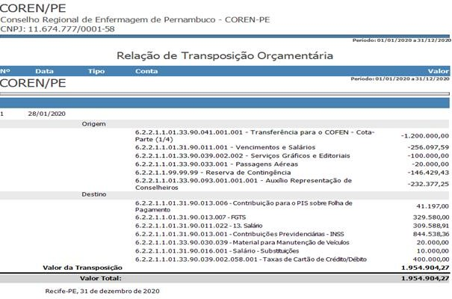

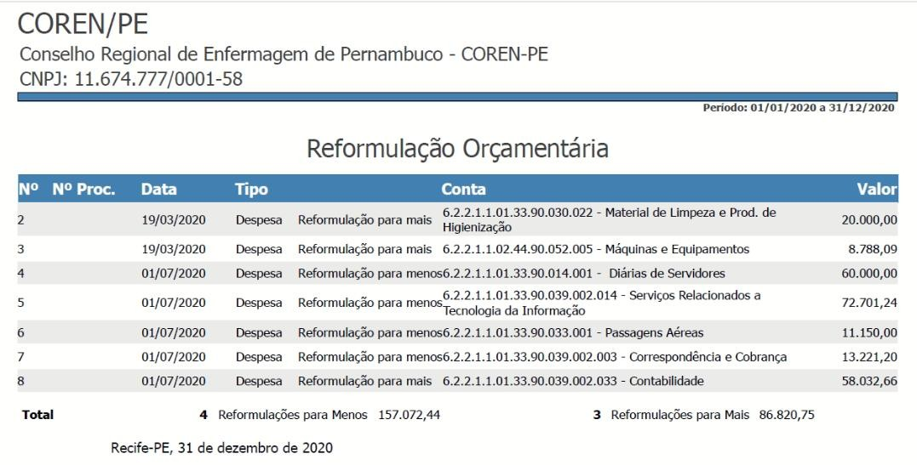

SIDNEI BETZEL

